September
Nama : Ihsan Fauzi
Jurusan : Informatika
Posisi : IT Programmer
 |  |  |  |  |  |  |  |  |  |  |  |  |  |  | 1, Tampilan di minggu pertama sebelum di kembangkan
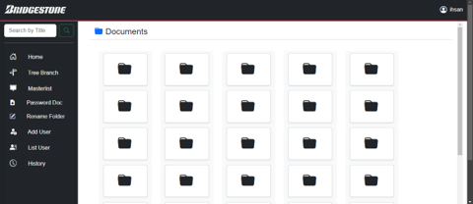
No | Date | Job | Time |  |  |  |  |  |  |  |  |  | Status | Sign
 |  |  | 8.00 | 9.00 | 10.00 | 11.00 | 12.00 | 13.00 | 14.00 | 15.00 | 16.00 | 17.00
1 | 2024-09-19 | Kick off BE INTERN Batch 6 |  |  |  |  |  |  |  |  |  |  | Succes

2 | 2024-09-20 | Memasukki section kantor perdivisi yaitu engineering design |  |  |  |  |  |  |  |  |  |  | Succes
3 |  | Briefing pagi serta perkenalan dengan mentor dan struktur di engineering design |  |  |  |  |  |  |  |  |  |  | Succes
4 |  | Diberikan sedikit penjelasan mengenai projek yang akan dilakukan |  |  |  |  |  |  |  |  |  |  | Succes
5 |  | Istirahat |  |  |  |  |  |  |  |  |  |  | Succes
6 |  | Mengenal lingkungan pabrik dengan melakukan tour bersama pak zaenal |  |  |  |  |  |  |  |  |  |  | Succes
7 |  |  |  |  |  |  |  |  |  |  |  |  | Succes
8 | 2024-09-23 | Senam taisho dan briefing pagi |  |  |  |  |  |  |  |  |  |  | Succes
9 |  | Diberikan penjelasan materi dari mentor berupa bagaimana prosedur pembuatan sebuah projek dari perencanaan hingga implementasi dan report hasil di PT Bridgestone Tire Indonesia |  |  |  |  |  |  |  |  |  |  | Succes
10 |  | Menunggu Source code DMS yang akan digunakan |  |  |  |  |  |  |  |  |  |  | Succes
11 |  | Istirahat |  |  |  |  |  |  |  |  |  |  | Succes
12 |  | Review code yang sudah diberikan |  |  |  |  |  |  |  |  |  |  | Succes |  | 2. Tampilan di minggu kedua (Penyempurnaan layout dan penambahan fitur (Create Folder, Breadcrumbs, penghilangan fitur tree branch)
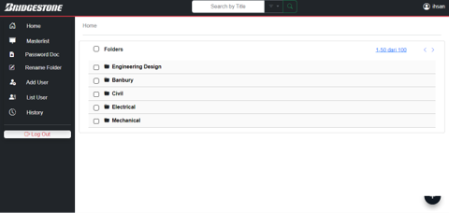
13 |  | Meeting dengan Factory Manager |  |  |  |  |  |  |  |  |  |  | Succes
14 |  |  |  |  |  |  |  |  |  |  |  |  | Succes
15 | 2024-09-24 | Senam taisho dan briefing pagi |  |  |  |  |  |  |  |  |  |  | Succes
16 |  | Brainstroming mengenai projek |  |  |  |  |  |  |  |  |  |  | Succes
17 |  | Menentukan design website yang akan diperbaiki |  |  |  |  |  |  |  |  |  |  | Succes
18 |  | Istirahat |  |  |  |  |  |  |  |  |  |  | Succes
19 |  | Melakukan prototyping untuk page (home, masterlist, password doc) |  |  |  |  |  |  |  |  |  |  | Continue
20 |  |  |  |  |  |  |  |  |  |  |  |  | Succes
21 | 2024-09-25 | Senam taisho dan briefing pagi |  |  |  |  |  |  |  |  |  |  | Succes
22 |  | Brainstroming mengenai projek |  |  |  |  |  |  |  |  |  |  | Succes
23 |  | Melakukan prototyping untuk page (Add user, List user, History) |  |  |  |  |  |  |  |  |  |  | Succes
24 |  | Istirahat |  |  |  |  |  |  |  |  |  |  | Succes
25 |  | Menimplementasikan protoype yang sudah dibuat dengan bentuk code |  |  |  |  |  |  |  |  |  |  | Succes
26 |  |  |  |  |  |  |  |  |  |  |  |  | Succes
27 | 2024-09-26 | Senam taisho dan briefing pagi |  |  |  |  |  |  |  |  |  |  | Succes
28 |  | Brainstroming mengenai projek |  |  |  |  |  |  |  |  |  |  | Succes
29 |  | Melakukan prototyping untuk landing page (Dashboard) |  |  |  |  |  |  |  |  |  |  | Succes
30 |  | Mencari referensi dan melakukan prototyping untuk Floating Action Button |  |  |  |  |  |  |  |  |  |  | Succes
31 |  | Istirahat |  |  |  |  |  |  |  |  |  |  | Succes
32 |  | Menimplementasikan protoype yang sudah dibuat dengan bentuk code |  |  |  |  |  |  |  |  |  |  | Succes
33 |  |  |  |  |  |  |  |  |  |  |  |  | Succes
34 | 2024-09-26 | Senam taisho dan briefing pagi |  |  |  |  |  |  |  |  |  |  | Succes
35 |  | Brainstroming mengenai projek |  |  |  |  |  |  |  |  |  |  | Succes |  | 2. Tampilan di minggu ketiga (Melakukan migrasi menggunakan tools tailwind sehingga layout dan flow dari web dapat berjalan dengan lebih baik
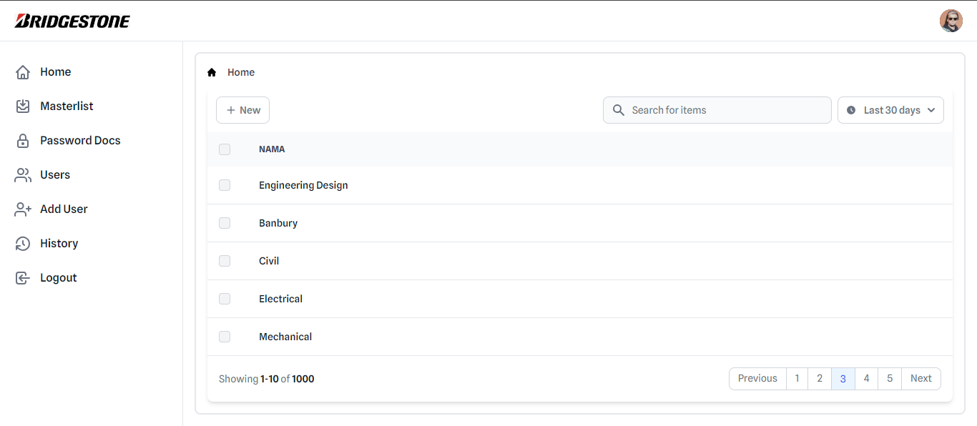
36 |  | Update front-end home page (Membuat select folder button dan fungsinya) |  |  |  |  |  |  |  |  |  |  | Succes
37 |  | Istirahat |  |  |  |  |  |  |  |  |  |  | Succes
38 |  | Update front-end home page (Fixing FAB, Fixing Breadcrumbs, Membuat delete button dan logikanya) |  |  |  |  |  |  |  |  |  |  | Succes
39 |  | Safety Meeting |  |  |  |  |  |  |  |  |  |  | Succes
40 |  |  |  |  |  |  |  |  |  |  |  |  | Succes
41 |  |  |  |  |  |  |  |  |  |  |  |  | Succes
42 |  |  |  |  |  |  |  |  |  |  |  |  | Succes

Oktober
Nama : Ihsan Fauzi
Jurusan : Informatika
Posisi : IT Programmer

No | Date | Job | Time |  |  |  |  |  |  |  |  |  | Status | Sign
 |  |  | 8.00 | 9.00 | 10.00 | 11.00 | 12.00 | 13.00 | 14.00 | 15.00 | 16.00 | 17.00
 | MInggu Kedua
1 | 2024-09-30 | Senam taisho dan briefing pagi |  |  |  |  |  |  |  |  |  |  | Succes
 |  | Update Frontend (Responsive page, Search bar dropdown, alert button) |  |  |  |  |  |  |  |  |  |  | Succes
2 |  | Istirahat |  |  |  |  |  |  |  |  |  |  | Succes
3 |  | Berdiskusi dengan pak lukieto |  |  |  |  |  |  |  |  |  |  | Succes
4 |  | Update Frontend (Fixng Floating action button, alert pada saat folder name belum diisi, Select all feature, Search bar dropdown) |  |  |  |  |  |  |  |  |  |  | Succes
5 |  |  |  |  |  |  |  |  |  |  |  |  | Succes
6 | 2024-10-01 | Senam taisho dan briefing pagi |  |  |  |  |  |  |  |  |  |  | Succes
7 |  | Update Frontend (Fixng bug button, Layout untuk file list) |  |  |  |  |  |  |  |  |  |  | Succes
8 |  | Update Frontend (Dropdown sotting button) |  |  |  |  |  |  |  |  |  |  | Succes
9 |  | Istirahat |  |  |  |  |  |  |  |  |  |  | Succes
10 |  | Update Frontend (Bikin layout folder dan file di dalam tab yang sama) |  |  |  |  |  |  |  |  |  |  | Succes
11 |  | mencari referensi tentang tailwind dan style yang akan digunakan |  |  |  |  |  |  |  |  |  |  | Succes
12
13 | 2024-10-02 | Senam taisho dan briefing pagi |  |  |  |  |  |  |  |  |  |  | Succes
14 |  | Update Frontend (Melakukan migrasi ke tailwind dan membuat navbar dan side bar di page main |  |  |  |  |  |  |  |  |  |  | Succes
15 |  | Istirahat |  |  |  |  |  |  |  |  |  |  | Succes
16 |  | Update Frontend (Membuat layout untuk home page) |  |  |  |  |  |  |  |  |  |  | Succes |  |  | 1. Layout Home Page |  | 4. layout Password Docs |  | 6. Layout untuk add user
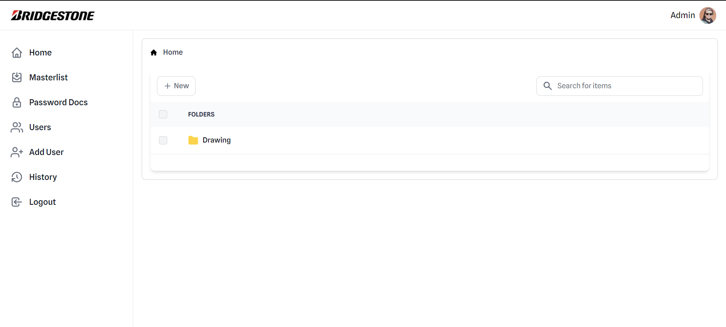
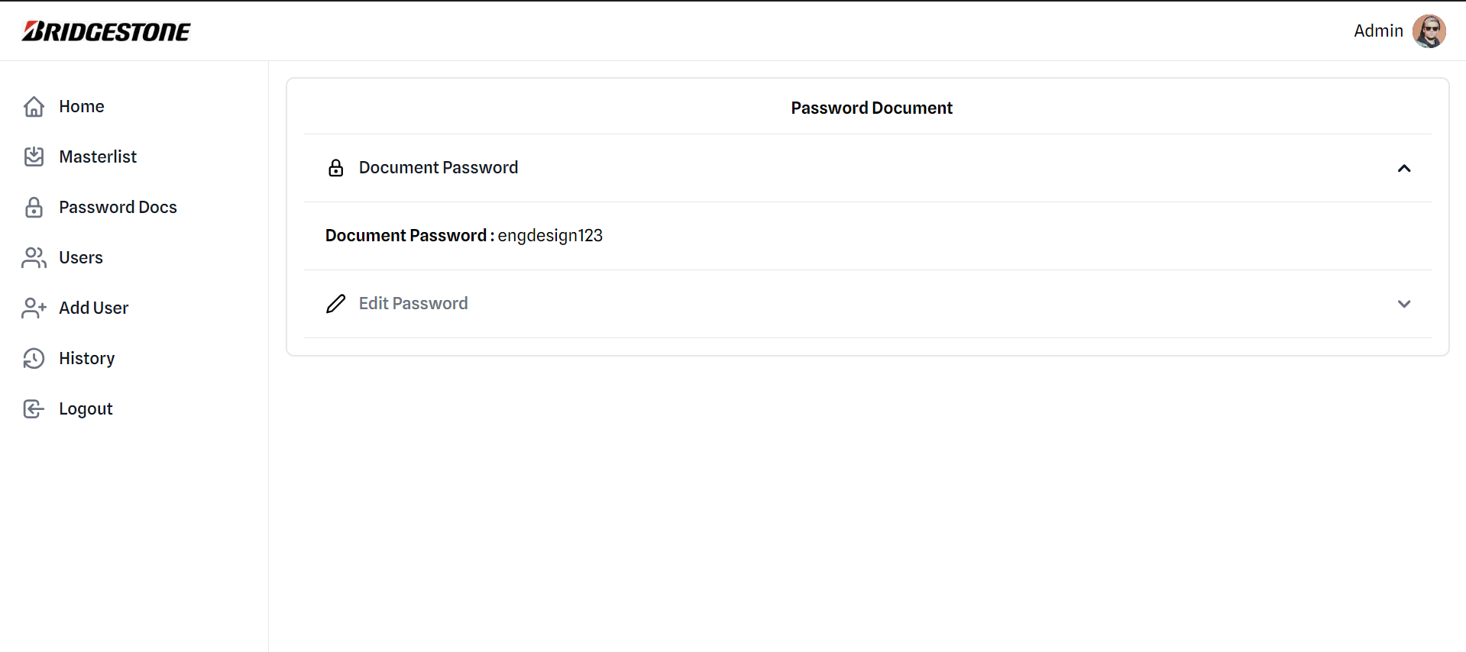
17 |  | Update Frontend (menambahkan icon folder pada list folder) |  |  |  |  |  |  |  |  |  |  | Succes |  |  |  |  |  |  | admin memasukkan personal data dari user
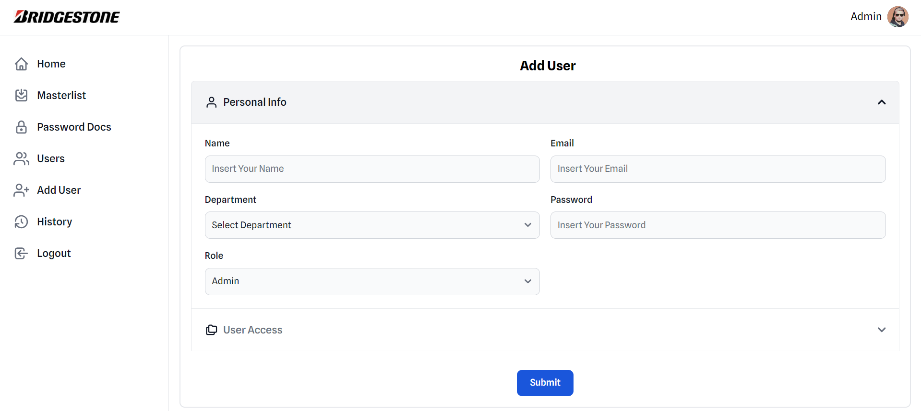
18 |  |  |  |  |  |  |  |  |  |  |  |  | Succes
19 | 2024-10-03 | Senam taisho dan briefing pagi |  |  |  |  |  |  |  |  |  |  | Succes
20 |  | Update Frontend (membuat layout untuk History page) |  |  |  |  |  |  |  |  |  |  | Succes
21 |  | Istirahat |  |  |  |  |  |  |  |  |  |  | Succes
22 |  | Update Frontend (Membuat layout untuk landing page) |  |  |  |  |  |  |  |  |  |  | On Going
23 |  | Update Frontend (Membuat layout untuk user list) |  |  |  |  |  |  |  |  |  |  | Succes
24 |  |  |  |  |  |  |  |  |  |  |  |  | Succes
25 | 2024-10-04 | Senam taisho dan briefing pagi |  |  |  |  |  |  |  |  |  |  | Succes
26 |  | Update Frontend (Membuat layout dan styling untuk add user page) |  |  |  |  |  |  |  |  |  |  | Succes
27 |  | Istirahat |  |  |  |  |  |  |  |  |  |  | Succes
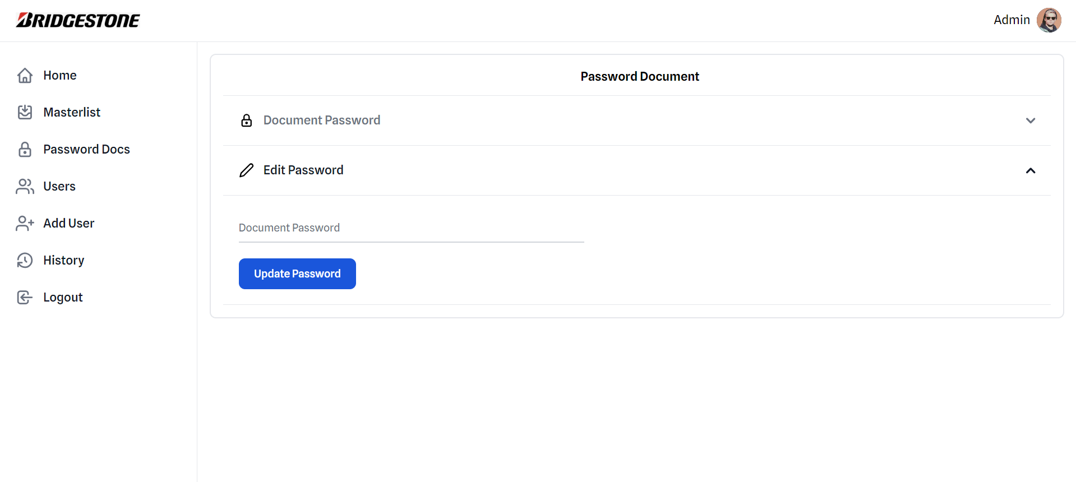
28 |  | Update Frontend (Alert with its functionality) |  |  |  |  |  |  |  |  |  |  | Succes
29 |  | Github Error |  |  |  |  |  |  |  |  |  |  | On Going
30 |  |  |  |  |  |  |  |  |  |  |  |  | Succes |  |  |  |  |  |  | admin memilih hak akses untuk user tersebut
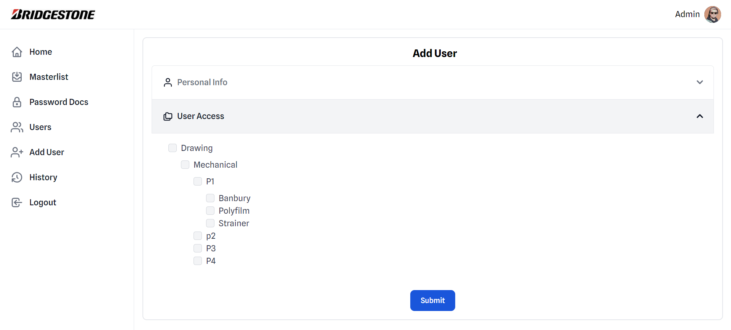
 | Minggu Ketiga
31 | 2024-10-07 | Senam taisho dan briefing pagi |  |  |  |  |  |  |  |  |  |  | Succes |  |  | 2. Layout History Page
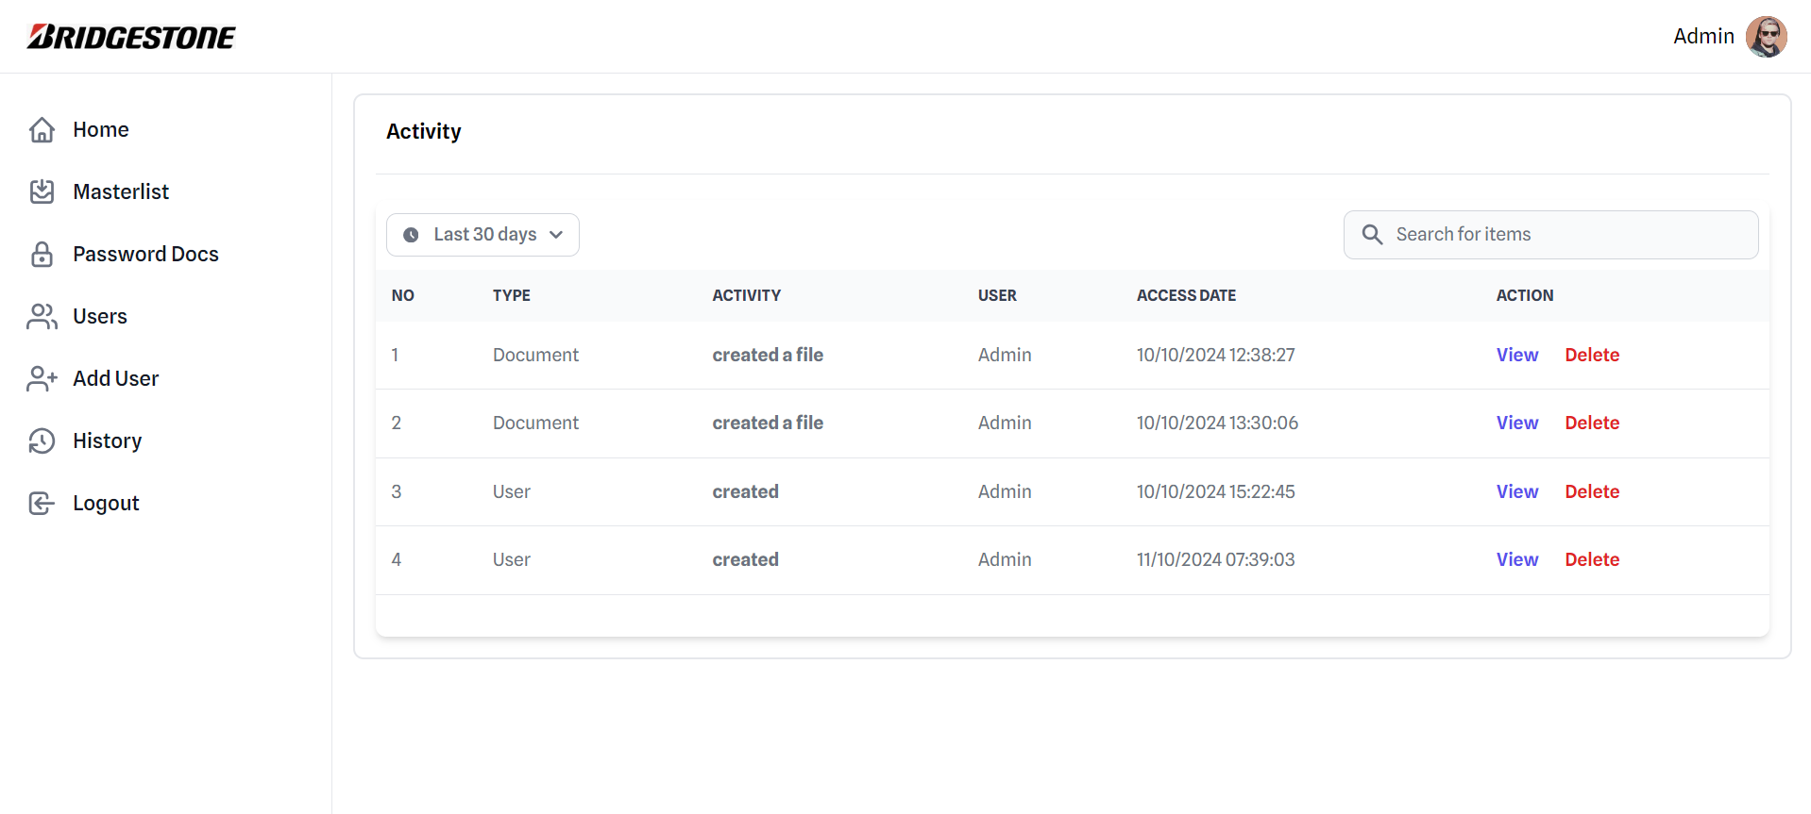
32 |  | Update Frontend (Login page update) |  |  |  |  |  |  |  |  |  |  | Succes
33 |  | Update Frontend (Mencari Referebsi untuk Landing Page) |  |  |  |  |  |  |  |  |  |  | Succes
34 |  | Istirahat |  |  |  |  |  |  |  |  |  |  | Succes
35 |  | Update Frontend (Container fixed, Overflow, Scrollbar fixed) |  |  |  |  |  |  |  |  |  |  | Succes
36 |  | Update Frontend (Landing Page Snaptap Scroll) |  |  |  |  |  |  |  |  |  |  | Succes
37 |  | Github Error |  |  |  |  |  |  |  |  |  |  | Succes
38 |  |  |  |  |  |  |  |  |  |  |  |  | Succes
39 | 2024-10-08 | Senam taisho dan briefing pagi |  |  |  |  |  |  |  |  |  |  | Succes |  |  |  |  | 5. Layout User List
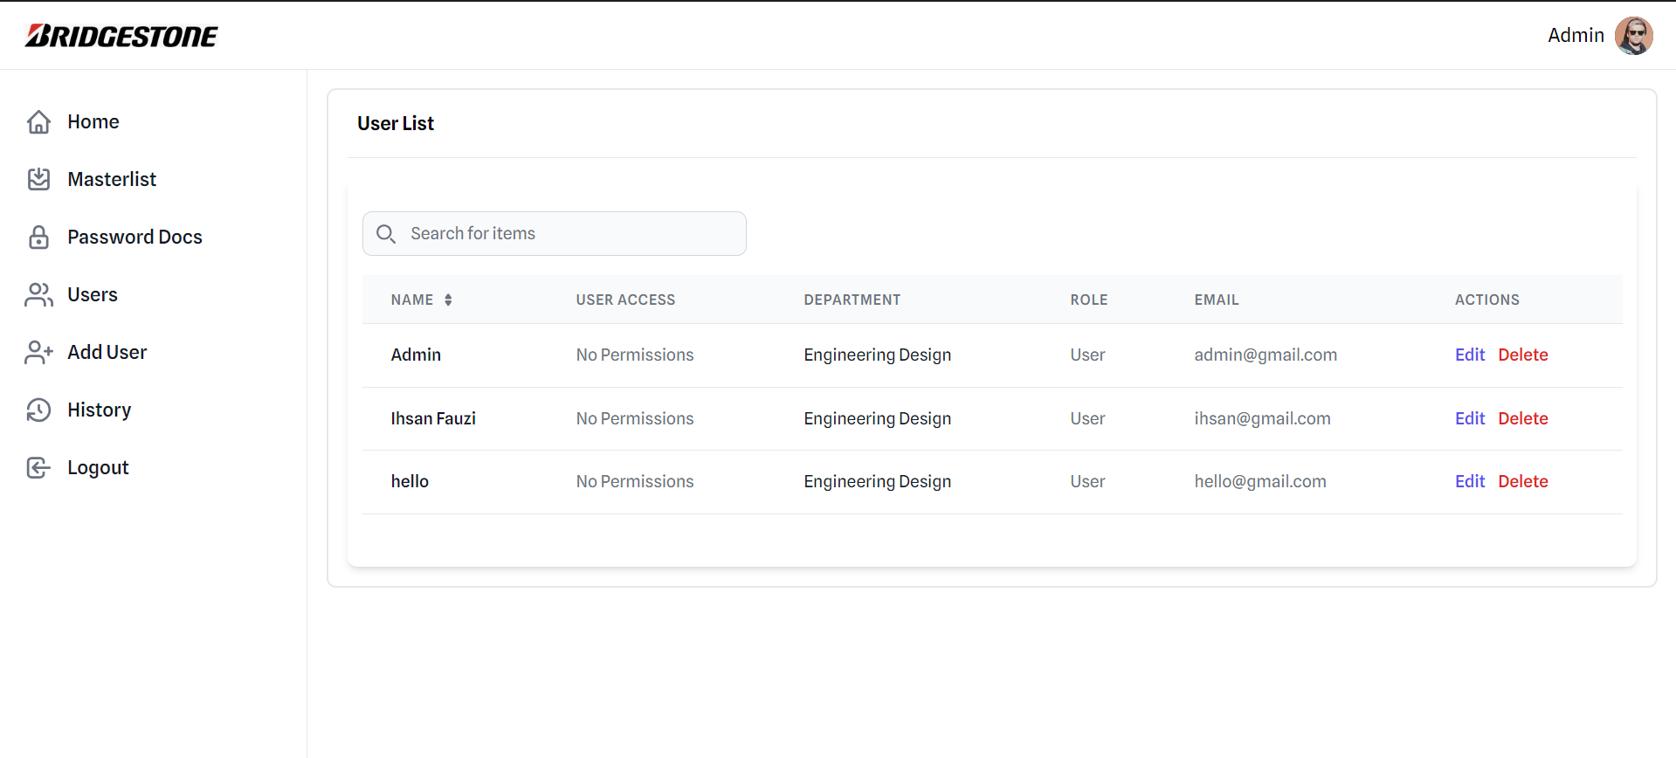
40 |  | Update Frontend (Viewport Height, Scroll button update, Blue line when item is picked) |  |  |  |  |  |  |  |  |  |  | Succes
41 |  | Istirahat |  |  |  |  |  |  |  |  |  |  | Succes |  |  |  |  |  |  | 7. Layout History Page
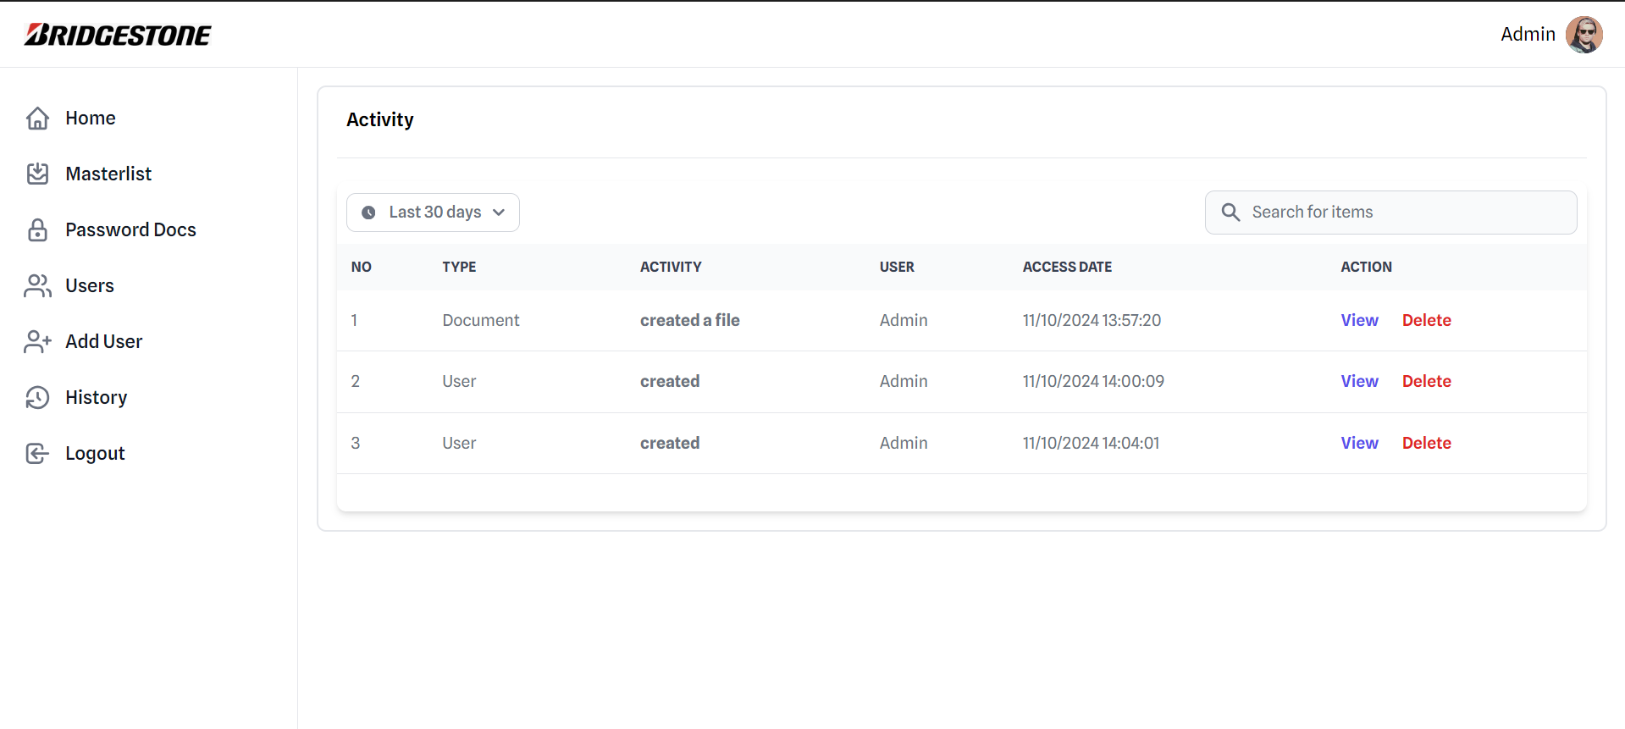
42 |  | Update Frontend (Empty Folder Alert) |  |  |  |  |  |  |  |  |  |  | Succes
43 |  | Update Frontend (Add user layout) |  |  |  |  |  |  |  |  |  |  | Succes
44 |  | Workshop |  |  |  |  |  |  |  |  |  |  | Succes
45 |  |  |  |  |  |  |  |  |  |  |  |  | Succes |  |  | 3. Layout Landing Page
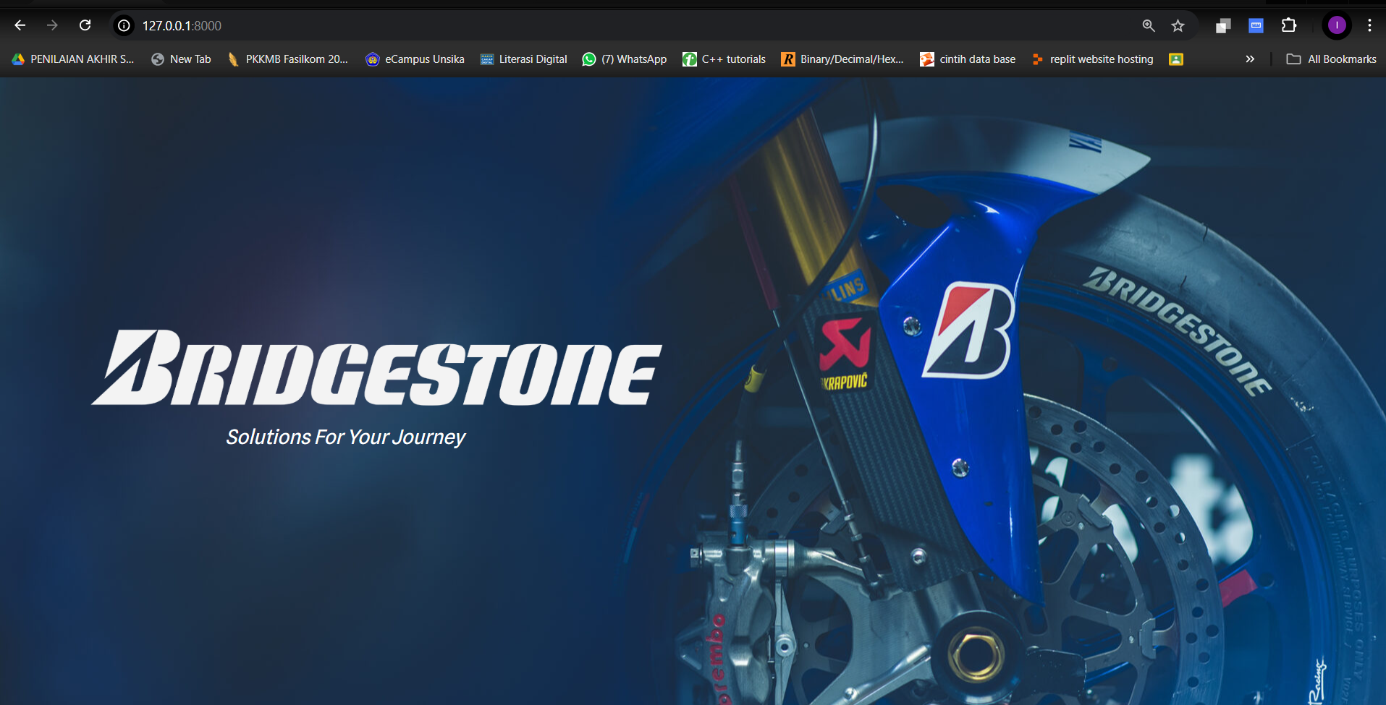
46 | 2024-10-09 | Senam taisho dan briefing pagi |  |  |  |  |  |  |  |  |  |  | Succes
47 |  | xampp error fixing |  |  |  |  |  |  |  |  |  |  | Succes
48 |  | Update Frontend(Mencari referensi dan menambahkan modal pada history details |  |  |  |  |  |  |  |  |  |  | Succes
49 |  | Istirahat |  |  |  |  |  |  |  |  |  |  | Succes |  |  |  |  | tampilan ketika edit user
50 |  | Update Frontend (Mencari referensi untuk page password document dan menimplementasikannya kedalam code) |  |  |  |  |  |  |  |  |  |  | Succes |  |  |  |  | Mengganti user personal data
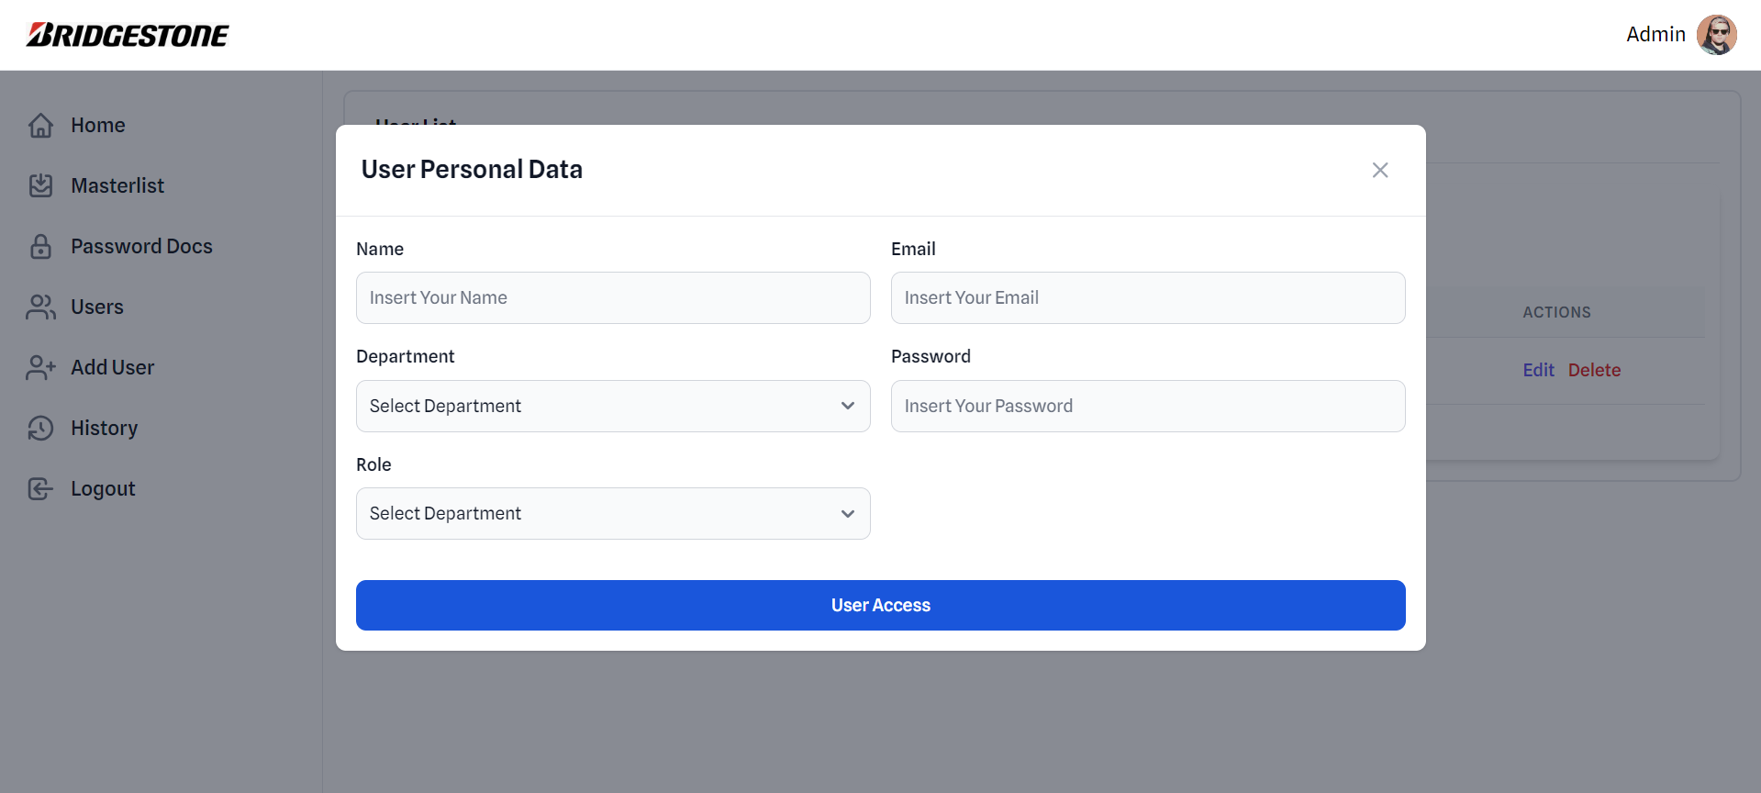
51 |  | Masterlist document brainstroming |  |  |  |  |  |  |  |  |  |  | Succes
52 |  |  |  |  |  |  |  |  |  |  |  |  | Succes |  |  |  |  |  |  | Tampilan ketika view di klik
53 | 2024-10-10 | Senam taisho dan briefing pagi |  |  |  |  |  |  |  |  |  |  | Succes
54 |  | Update Frontend (mencari referensi untuk page edit user dan menimplementasikannya kedalam code |  |  |  |  |  |  |  |  |  |  | Succes
55 |  | Update Frontend (mengedit view detail dari history activity) |  |  |  |  |  |  |  |  |  |  | Succes
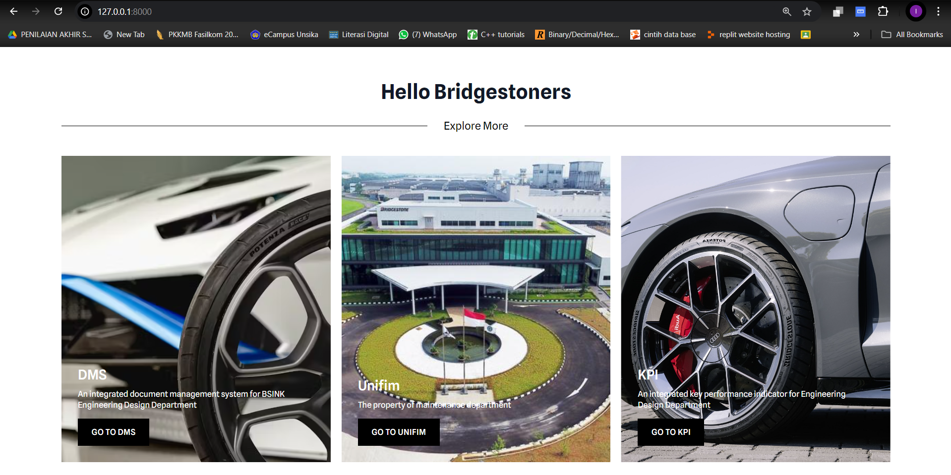
56 |  | Istirahat |  |  |  |  |  |  |  |  |  |  | Succes
57 |  | Update Frontend (Membuat modal untuk konfirmasi bahwa password document akan diedit |  |  |  |  |  |  |  |  |  |  | Succes
58 |  | Update Frontend (Mencari referensi untuk access user branch dan mengimplementasikannya kedalam code) |  |  |  |  |  |  |  |  |  |  | Succes
59 |  | Update Frontend (Access branching styling) |  |  |  |  |  |  |  |  |  |  | On Going
60 |  |  |  |  |  |  |  |  |  |  |  |  | Succes |  |  |  |  | Mengganti akses user
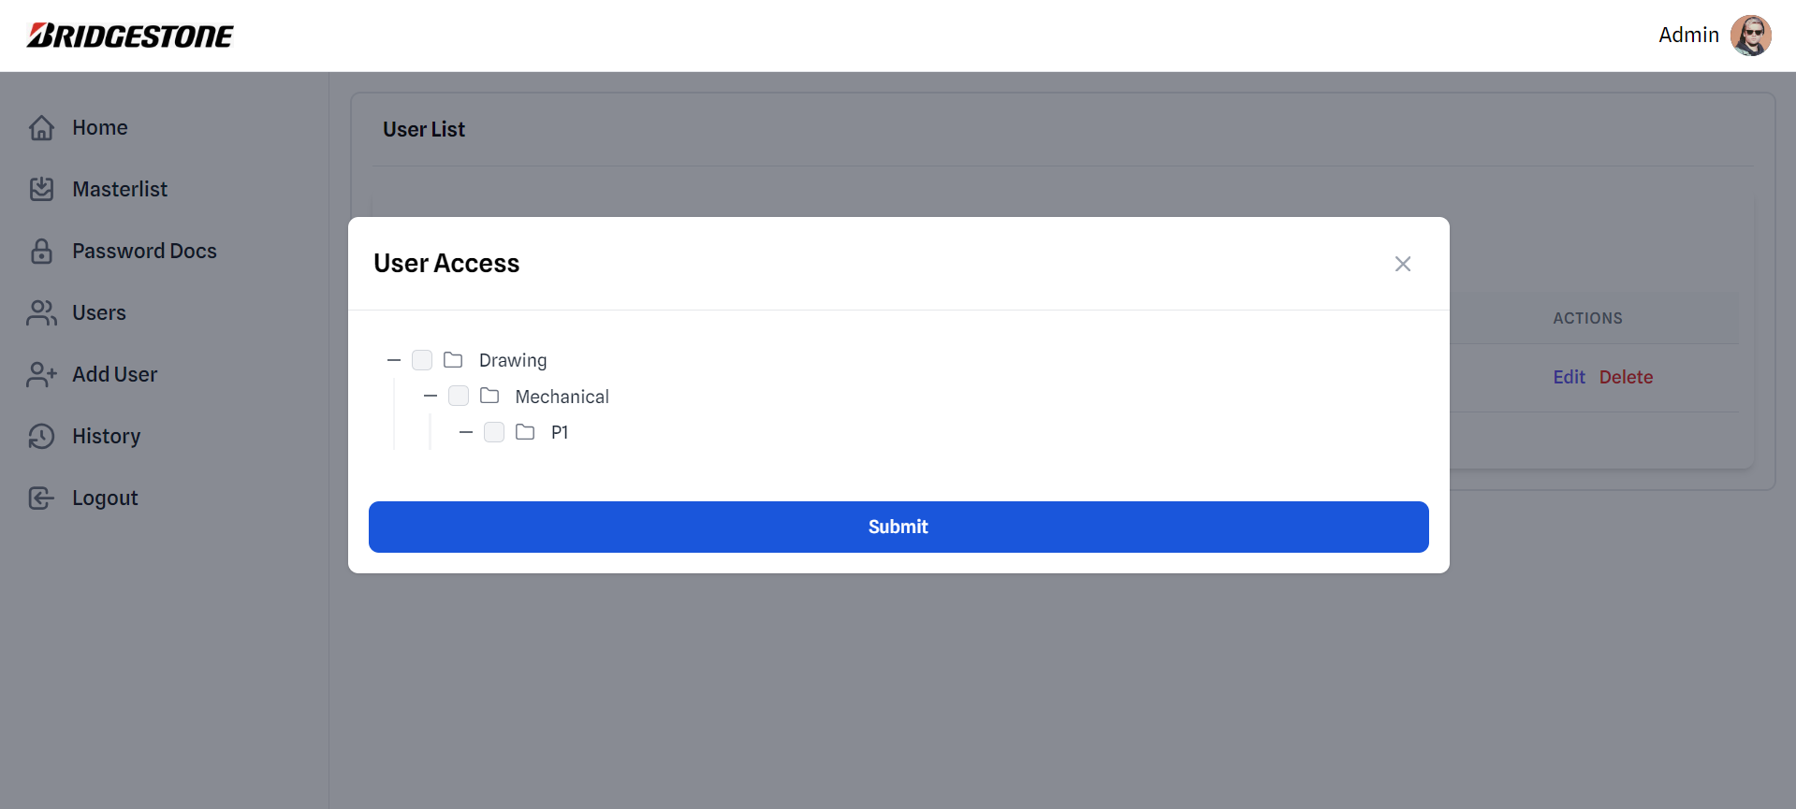
61 | 2024-10-11 | Senam taisho dan briefing pagi |  |  |  |  |  |  |  |  |  |  | Succes
62 |  | Update Frontend (Access branching styling: Mencari referensi dan menimplementasikannya kedalam code) |  |  |  |  |  |  |  |  |  |  | Succes
63 |  | Sholat jumat dan istirahat |  |  |  |  |  |  |  |  |  |  | Succes
64 |  | Membuat laporan mingguan |  |  |  |  |  |  |  |  |  |  | Succes
65 |  | Mencari Referensi untuk Masterlist Layout |  |  |  |  |  |  |  |  |  |  | Succes
66 |  | Mendesign masterlist layout |  |  |  |  |  |  |  |  |  |  | Succes
67 |  |  |  |  |  |  |  |  |  |  |  |  | Succes
68 | MInggu ke-empat |  |  |  |  |  |  |  |  |  |  |  | Succes
69 | 2024-10-14 | Senam taisho dan briefing pagi |  |  |  |  |  |  |  |  |  |  | Succes
70 |  | Melakukan reasearch yang lebih mendalam tentang masterlist |  |  |  |  |  |  |  |  |  |  | Succes
71 |  | Istirahat |  |  |  |  |  |  |  |  |  |  | Succes
72 |  | Update Frontend (Download button file in home page for downloading file) |  |  |  |  |  |  |  |  |  |  | Succes |  |  |  |  | Tampilan ketika men-delete user
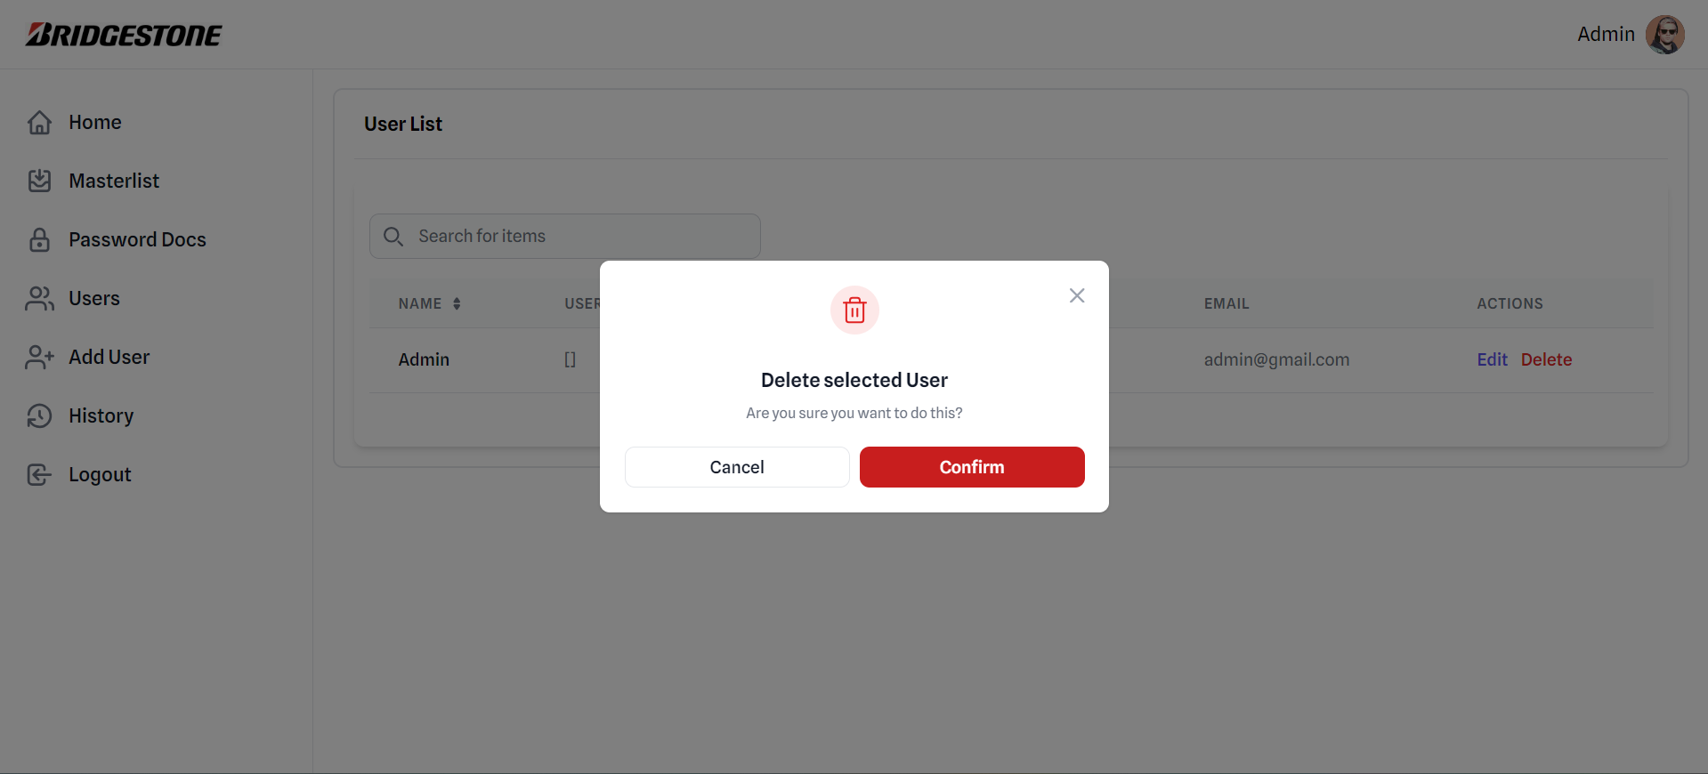
73 |  | Update Frontend (Implementing masterlist layout into code) |  |  |  |  |  |  |  |  |  |  | On Going
74 |  | Update Frontend (User role overflow fixing and long text in userlist page) |  |  |  |  |  |  |  |  |  |  | Succes
75 |  |  |  |  |  |  |  |  |  |  |  |  | Succes
76 | 2024-10-15 | Senam taisho dan briefing pagi |  |  |  |  |  |  |  |  |  |  | Succes
77 |  | Mendesign ulang masterlist layout dan mencari referensi |  |  |  |  |  |  |  |  |  |  | Succes
78 |  | Istirahat |  |  |  |  |  |  |  |  |  |  | Succes
79 |  | Update Frontend (masterlist layout, masterlist table, masterlist form, masterlist styling, masterlist sliding animation) |  |  |  |  |  |  |  |  |  |  | Succes
80 |  |  |  |  |  |  |  |  |  |  |  |  | Succes
81 | 2024-10-16 | Senam taisho dan briefing pagi |  |  |  |  |  |  |  |  |  |  | Succes
82 |  | Update Frontend (Download modal styling) |  |  |  |  |  |  |  |  |  |  | Succes
83 |  | Update Frontend (Data Modal Hide) |  |  |  |  |  |  |  |  |  |  | Succes
84 |  | Istirahat |  |  |  |  |  |  |  |  |  |  | Succes
85 |  | Update Frontend (Update modal password docs) |  |  |  |  |  |  |  |  |  |  | Succes
86 |  | Update Frontend (Export Button) |  |  |  |  |  |  |  |  |  |  | Succes
87 |  | Update Frontend (Notification (toast) component) |  |  |  |  |  |  |  |  |  |  | Succes |  |  | Update di minggu keempat
88 |  | Update Frontend (Sliding animation button in masterlist page) |  |  |  |  |  |  |  |  |  |  | Succes |  |  | 1. Download file button | 3. Update pada password docs
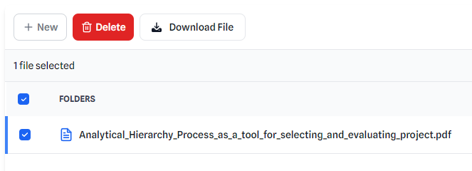
89 |  |  |  |  |  |  |  |  |  |  |  |  | Succes
90 | 2024-10-17 | Senam taisho dan briefing pagi |  |  |  |  |  |  |  |  |  |  | Succes
91 |  | Mengerjakan laporan mingguan |  |  |  |  |  |  |  |  |  |  | Succes
92 |  | Update Frontend (Membetulkan bug notifikasi toast) |  |  |  |  |  |  |  |  |  |  | Succes
93 |  | Istirahat |  |  |  |  |  |  |  |  |  |  | Succes
94 |  | Update Frontend (Menupdate style pada page masterlist) |  |  |  |  |  |  |  |  |  |  | Succes
95 |  | Melakukan pengecekan fitur frontend di website DMS |  |  |  |  |  |  |  |  |  |  | Succes |  |  |  | 4. export button pada masterlist page
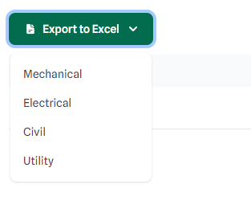
96 |  |  |  |  |  |  |  |  |  |  |  |  | Succes
97 | 2024-10-18 | Senam taisho dan briefing pagi |  |  |  |  |  |  |  |  |  |  | Succes
98 |  | Update Forntend (Mencari referensi untuk filter button beserta komponennya untuk page activity dan user list dan menerapkannya kedalam code) |  |  |  |  |  |  |  |  |  |  | Succes
99 |  | Istirahat |  |  |  |  |  |  |  |  |  |  | Succes |  |  | 2. layout pada masterlis page
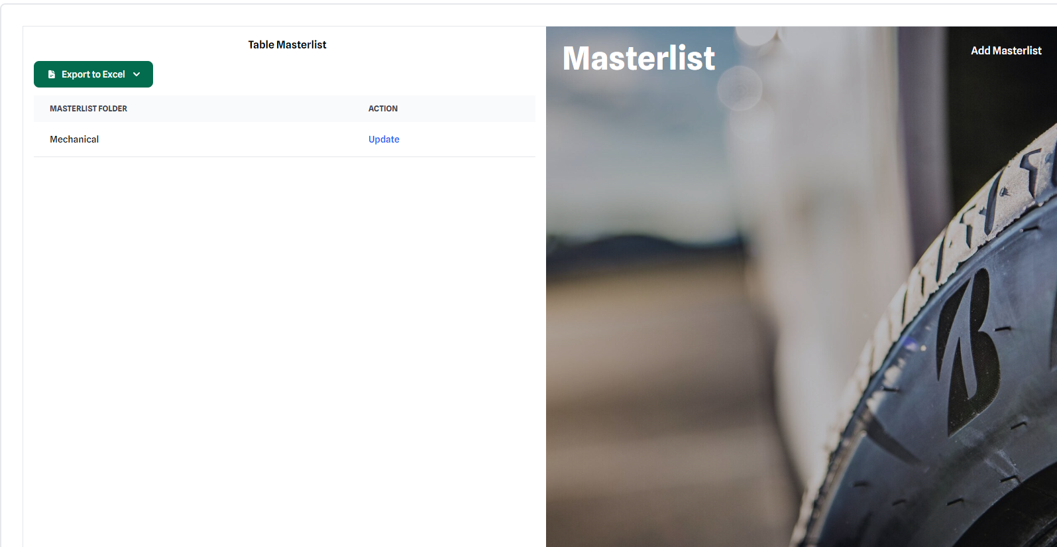
100 |  | Update Frontend (Membetulkan bug layout overflow dan update form pada page masterlist) |  |  |  |  |  |  |  |  |  |  | Succes
101 |  | Update Frontend (Export dropdown button pada masterlist layout untuk memilih berdasarkan kategori) |  |  |  |  |  |  |  |  |  |  | Succes
102 |  | Update Forntend (Membetulkan dropdown button filter agar berada diatas layout ) |  |  |  |  |  |  |  |  |  |  | Succes
103 |  |  |  |  |  |  |  |  |  |  |  |  | Succes
104 | Minggu ke lima |  |  |  |  |  |  |  |  |  |  |  | Succes
105 | 2024-10-21 | Senam taisho dan briefing pagi |  |  |  |  |  |  |  |  |  |  | Succes
106 |  | Update Frontend (Mendesign floating action button dan menerapkannya kedalam code) CANCELLED |  |  |  |  |  |  |  |  |  |  | Succes
107 |  | Update Frontend (Add new button styling icon) |  |  |  |  |  |  |  |  |  |  | Succes |  |  |  | 5. filber button pada page acitivity dan userlist
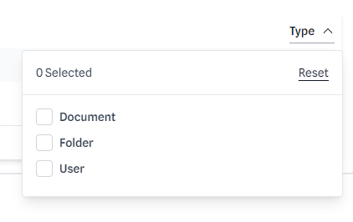
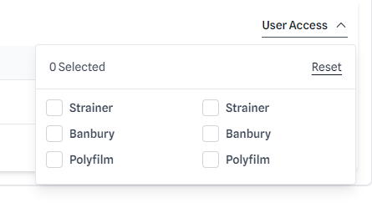
108 |  | Istirahat |  |  |  |  |  |  |  |  |  |  | Succes
109 |  | Update Frontend (Pagination error fixing) |  |  |  |  |  |  |  |  |  |  | Succes
110 |  | Update Frontend (Export button dropdown in activity page dan merapikan modal di userlist edit page) |  |  |  |  |  |  |  |  |  |  | Succes
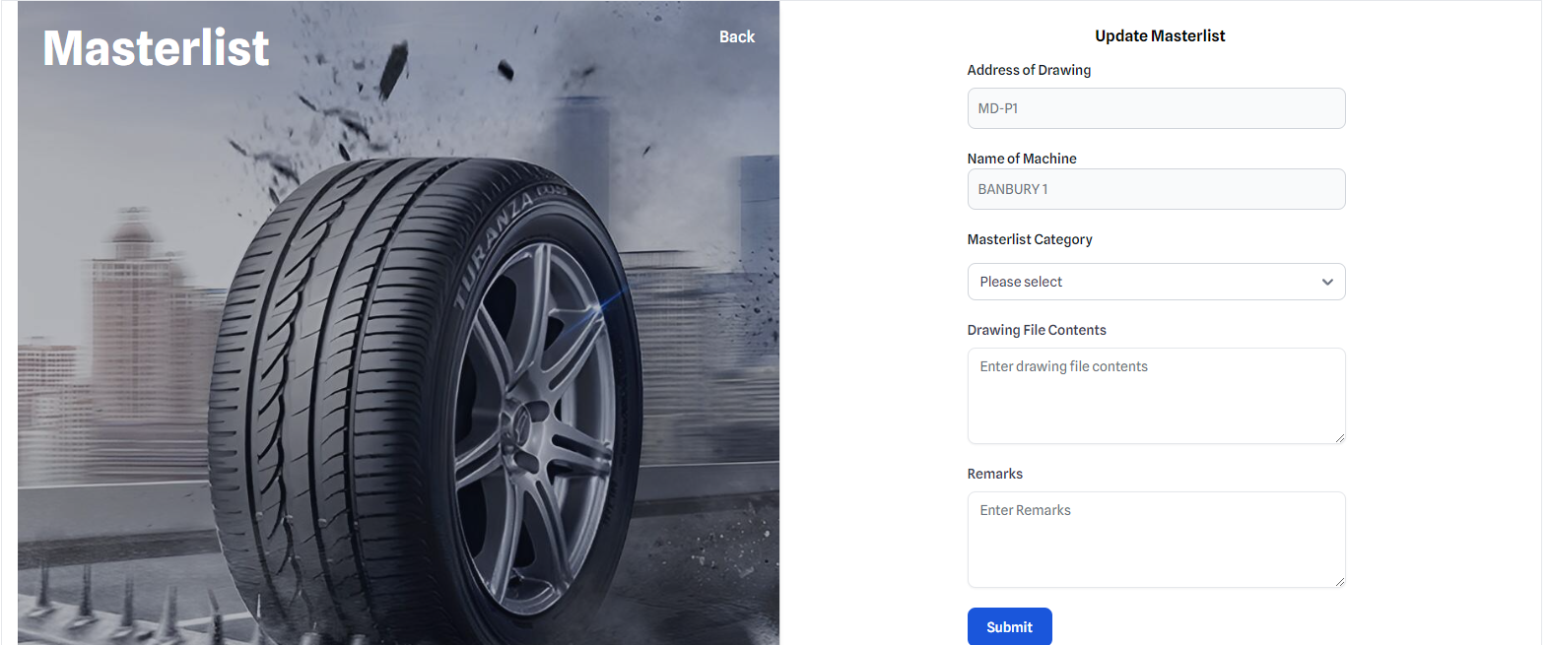
111 |  |  |  |  |  |  |  |  |  |  |  |  | Succes
112 | 2024-10-22 | Senam taisho dan briefing pagi |  |  |  |  |  |  |  |  |  |  | Succes
113 |  | Mendesign ulang masterlist layout dan mencari referensi |  |  |  |  |  |  |  |  |  |  | Succes
114 |  | Update Frontend (Filter button di page activity) |  |  |  |  |  |  |  |  |  |  | Succes
115 |  | Istirahat |  |  |  |  |  |  |  |  |  |  | Succes
116 |  | Update Frontend (Menimplementasikan design baru untuk masterlist) |  |  |  |  |  |  |  |  |  |  | Succes |  |  |  | 6. overdflow fixing untuk user experience yang lebih baik
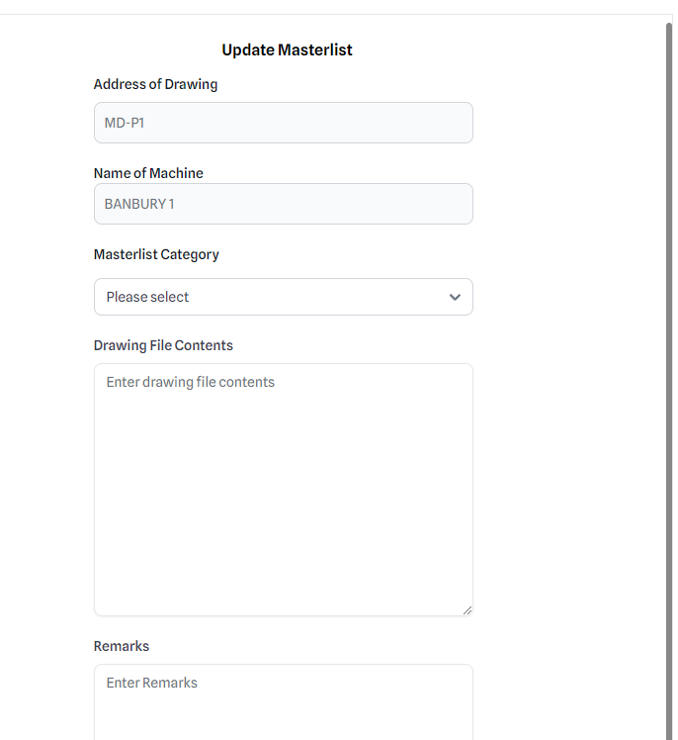
117 |  | Membahas masterlist dengan Pak Asep |  |  |  |  |  |  |  |  |  |  | Succes
118 |  |  |  |  |  |  |  |  |  |  |  |  | Succes
119 | 2024-10-23 | Senam taisho dan briefing pagi |  |  |  |  |  |  |  |  |  |  | Succes
120 |  | Update Frontend (Melakukan Pengecekkan dan merapikkan semua page) |  |  |  |  |  |  |  |  |  |  | Succes
121 |  | Istirahat |  |  |  |  |  |  |  |  |  |  | Succes
122 |  | Update Frontend (Import button dan export button) |  |  |  |  |  |  |  |  |  |  | Succes
123 |  | Update Frontend (Nested import button) |  |  |  |  |  |  |  |  |  |  | Succes
124 |  | Update Frontend (Update modal yang bisa langsung ngambil data di masterlist) |  |  |  |  |  |  |  |  |  |  | Succes
125 |  | Update Frontend (Bug Fixing) |  |  |  |  |  |  |  |  |  |  | Succes
126 |  |  |  |  |  |  |  |  |  |  |  |  | Succes
127 | 2024-10-24 | Senam taisho dan briefing pagi |  |  |  |  |  |  |  |  |  |  | Succes
128 |  | Update Frontend (Masterlist tabs and styling) |  |  |  |  |  |  |  |  |  |  | Succes
129 |  | Update Frontend (Empty Folder info Styling) |  |  |  |  |  |  |  |  |  |  | Succes
130 |  | Istirahat |  |  |  |  |  |  |  |  |  |  | Succes
131 |  | Update Frontend(Background color userlist, button style dimana akan menyala bila aktif) |  |  |  |  |  |  |  |  |  |  | Succes
132 |  | Update Frontend (Show How many data in activity, user, home page) |  |  |  |  |  |  |  |  |  |  | Succes
133 |  |  |  |  |  |  |  |  |  |  |  |  | Succes |  | Minggu Ke Lima
134 |  |  |  |  |  |  |  |  |  |  |  |  | Succes |  | 1. Masterlist Layout |  |  |  | 2. activity, home, user show how many data button
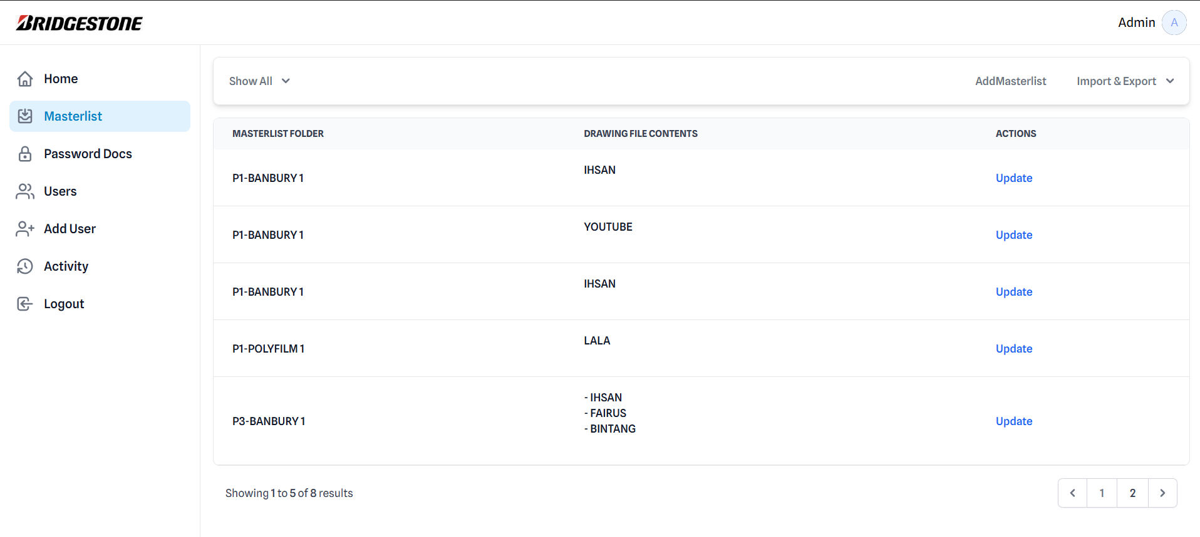
135 |  |  |  |  |  |  |  |  |  |  |  |  | Succes
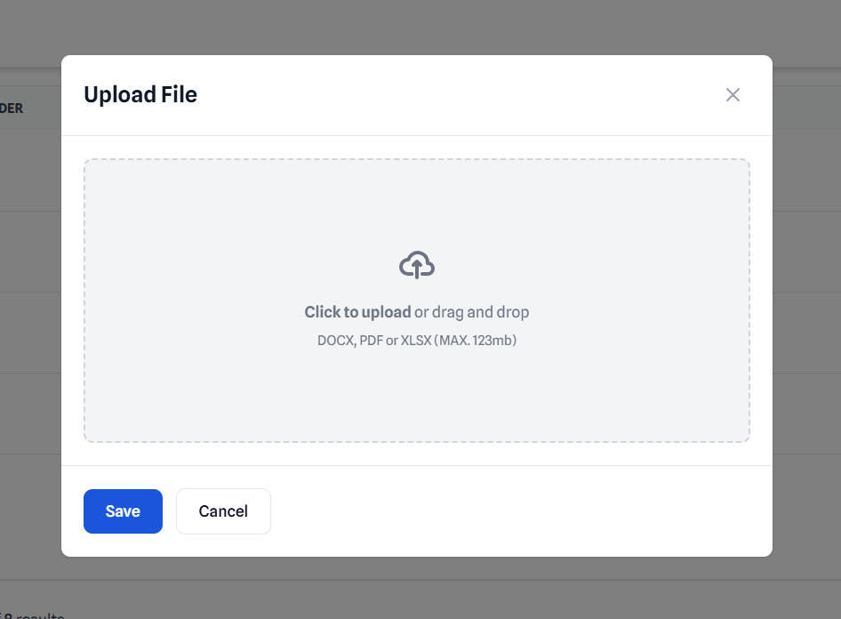
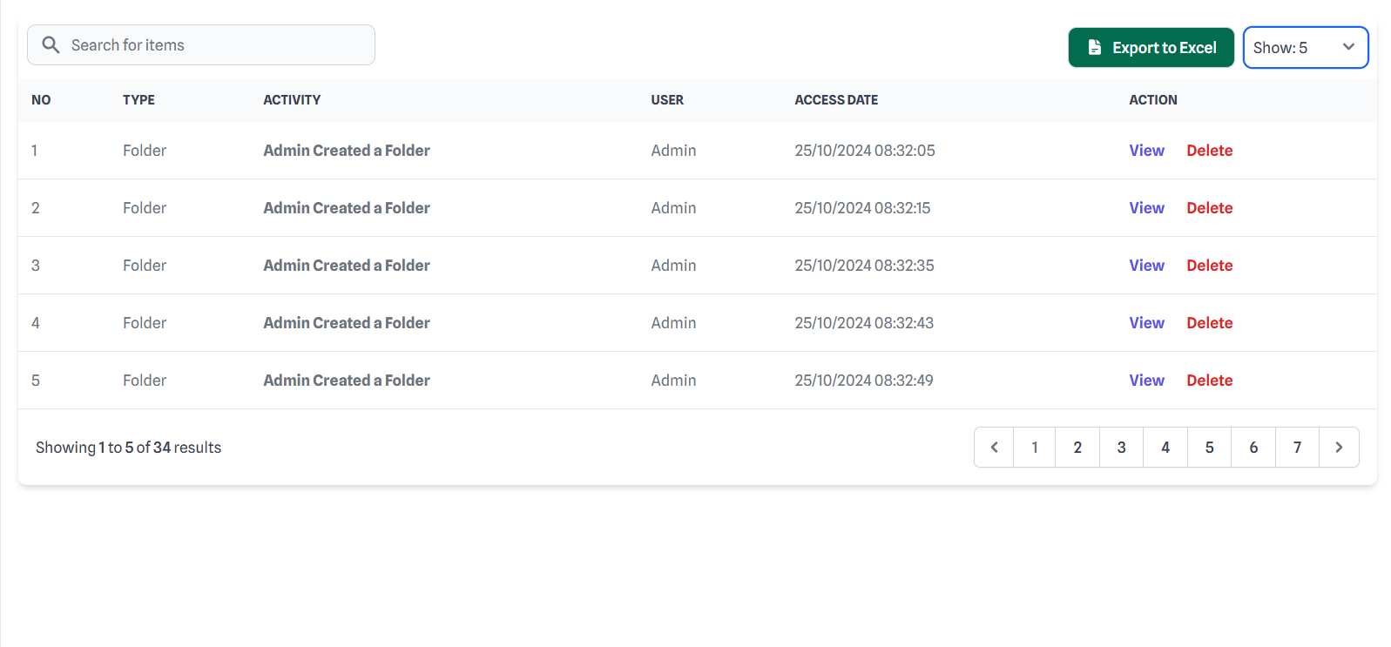
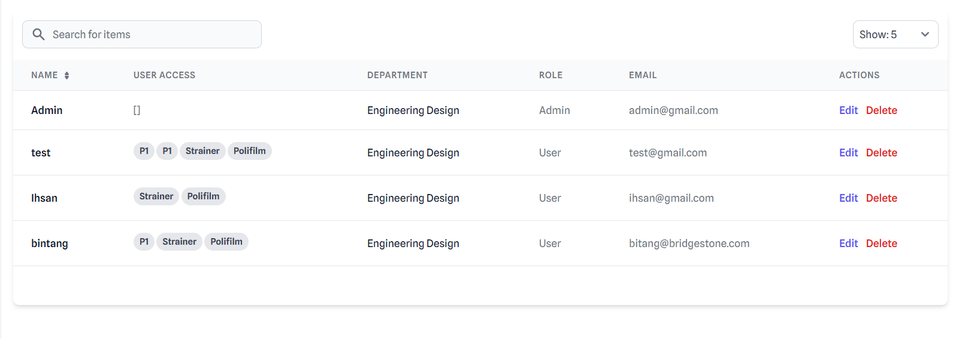
136 | 2024-10-25 | Senam taisho dan briefing pagi |  |  |  |  |  |  |  |  |  |  | Succes
137 |  | Update Frontend (Show all button & tabs styling at masterlist page) |  |  |  |  |  |  |  |  |  |  | Succes
138 |  | Istirahat |  |  |  |  |  |  |  |  |  |  | Succes
139 |  | Design figma untuk semua page |  |  |  |  |  |  |  |  |  |  | Succes
140 |  | Update Frontend(Background color userlist, button style dimana akan menyala bila aktif) |  |  |  |  |  |  |  |  |  |  | Succes
141 |  |  |  |  |  |  |  |  |  |  |  |  | Succes
142 | Minggu ke enam |  |  |  |  |  |  |  |  |  |  |  | Succes
143 | 2024-10-28 | Senam taisho dan briefing pagi |  |  |  |  |  |  |  |  |  |  | Succes
144 |  | Update Frontend (Add masterlist form menjadi lebih lebar) |  |  |  |  |  |  |  |  |  |  | Succes
145 |  | Update Frontend (Show all button & dropdown pada masterlist page) |  |  |  |  |  |  |  |  |  |  | Succes
146 |  | Istirahat |  |  |  |  |  |  |  |  |  |  | Succes
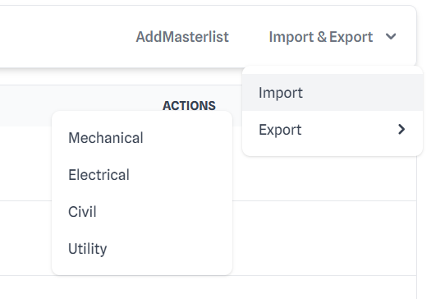
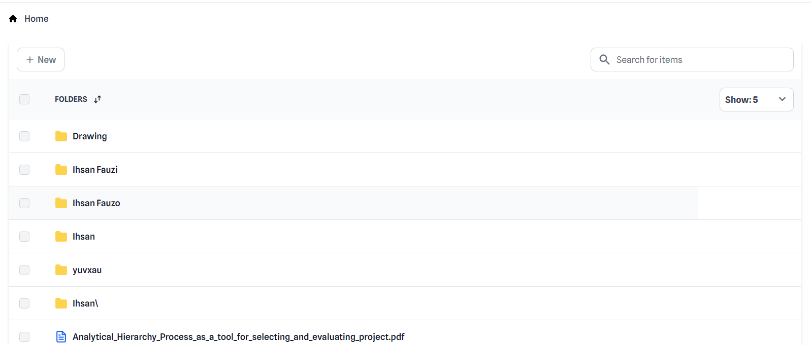
147 |  | Update Frontend (melakukan pengecekkan ulang dan merapikkan semua page) |  |  |  |  |  |  |  |  |  |  | Succes
148 |  | Membuat power point dan melakukan pengecekkan terhadap power point tersebut |  |  |  |  |  |  |  |  |  |  | Succes
149 |  | membuat laporan mingguan |  |  |  |  |  |  |  |  |  |  | Succes
150 |  |  |  |  |  |  |  |  |  |  |  |  | Succes
151 | 2024-10-29 | Senam taisho dan briefing pagi |  |  |  |  |  |  |  |  |  |  | Succes
152 |  | Melakukan pengecekkan power point project charter) |  |  |  |  |  |  |  |  |  |  | Succes
153 |  | Project charter PPT review dengan pak asep, pak lukieto dan pak zaenal |  |  |  |  |  |  |  |  |  |  | Succes
154 |  | Istirahat |  |  |  |  |  |  |  |  |  |  | Succes
155 |  | Melakukan reivisi power point |  |  |  |  |  |  |  |  |  |  | Succes
156 |  |  |  |  |  |  |  |  |  |  |  |  | Succes
157 | 2024-10-30 | Project charter Presentation at head office |  |  |  |  |  |  |  |  |  |  | Succes
158 |  |  |  |  |  |  |  |  |  |  |  |  | Succes
159 | 2024-10-31 | Senam taisho dan briefing pagi |  |  |  |  |  |  |  |  |  |  | Succes
160 |  | Pengarahan mengenai power point dengan pak zaenal |  |  |  |  |  |  |  |  |  |  | Succes |  |  |  |  |  | 3. Empty Folder Info
161 |  | melakukan revisi power point |  |  |  |  |  |  |  |  |  |  | Succes
162 |  | Istirahat |  |  |  |  |  |  |  |  |  |  | Succes
163 |  | Update Frontend (membuat file javascript untuk setiap page) |  |  |  |  |  |  |  |  |  |  | Succes
164 |  | Mendalami laravel |  |  |  |  |  |  |  |  |  |  | Succes
165 |  | membuat laporan mingguan |  |  |  |  |  |  |  |  |  |  | Succes
166 |  |  |  |  |  |  |  |  |  |  |  |  | Succes
167 | 2024-11-01 | Senam taisho dan briefing pagi |  |  |  |  |  |  |  |  |  |  | Succes |  | 2 .Sidebar styling
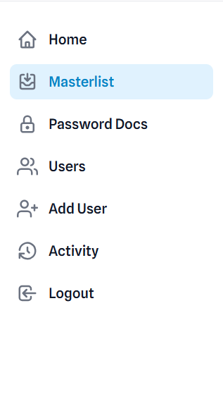
168 |  | Melakukan pengecekkan javascript |  |  |  |  |  |  |  |  |  |  | Succes
169 |  | Mencari solusi untuk javascript ter render hanya di page yang dibutuhkan |  |  |  |  |  |  |  |  |  |  | Succes
170 |  | Istirahat dan sholar jumat |  |  |  |  |  |  |  |  |  |  | Succes
171 |  | Membuat list software spesifikasi |  |  |  |  |  |  |  |  |  |  | Succes
172 |  | Memastikan semua UI and FItur Berjalan dengan baik |  |  |  |  |  |  |  |  |  |  | Succes
173 |  |  |  |  |  |  |  |  |  |  |  |  | Succes
174 |  |  |  |  |  |  |  |  |  |  |  |  | Succes
175 |  |  |  |  |  |  |  |  |  |  |  |  | Succes
176 |  |  |  |  |  |  |  |  |  |  |  |  | Succes
177 |  |  |  |  |  |  |  |  |  |  |  |  | Succes
178 |  |  |  |  |  |  |  |  |  |  |  |  | Succes
179 |  |  |  |  |  |  |  |  |  |  |  |  | Succes
180 |  |  |  |  |  |  |  |  |  |  |  |  | Succes
181 |  |  |  |  |  |  |  |  |  |  |  |  | Succes

 | 1. power point project charter

